New Board
 |  | 1 | 2 | 3 | 4 | 5 | 6 | 7 | 8 | 9 | 10 | 11 | 12 | 13 | 14 | 15 | 16 | 17 | 18

1 |  | o | o | o | o | o | o | o | D13 |  | o | o | o |  | D12 | o | o | o | IR |  | #define INTERRUPT_PIN 2 #define LED_PIN 13 #define redPin 7 #define bluePin 6 #define greenPin 5 int IR_RECEIVE_PIN = 11; |  |  |  |  | Notes

2 |  | o | o | o | o | o | o | o | 3V3 |  | o | X | o |  | D11 | o | o | o |  |  |  |  |  |  |  | Gyro is mounted vertically

3 |  | o | o | o | o | o | o | o | AREF |  | o | o | o | o | D10 | X | o | o |  |  |  |  |  |  |  | https://alltransistors.com/pdfview.php?doc=irlb3034pbf.pdf&dire=_international_rectifier

4 |  | o | o | o |  | Gyro |  | o | A0 | o | o | o | o | o | D9 | o | o | o

5 |  | o | o | o | o |  | INT | o | A1 | o | o | o | o | o | D8 | o | o | o

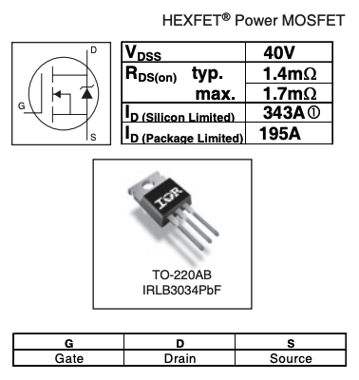
6 |  | o | o | o | o |  | ADC | o | A2 | o | o | o | o | o | D7 | o | o | o

7 |  | o | o | o | o |  | XCL | o | A3 | o | o | o | o | o | D6 | o | o | o |  |  |  |  |  | Boad space is 56 x 81

8 |  | o | o | o | o |  | XDA | o | A4 | o | o | o | o | X | D5 | o | o | o |  | maybe this line is intact

9 |  | o | o | o | o |  | SDA | X | A5 | o | o | o | o | o | D4 | o | o | o |  |  |  | 5 holes / cm |  |  | LED Connection

10 |  | o | o | o | o |  | SCL | o | A6 | o | o | o | o | o | D3 | o | o | o |  |  | 40.5 |  | High

11 |  | o | o | o | o |  | GND | o | A7 | o | o | o | X | o | D2 | o | o | o |  |  | 25 |  | wide

12 |  | o | o | o | o |  | VCC | o | 5V | o | o | o | o |  | GND | o | o | o

13 |  | o | o | o | o | o | o | o | RST |  | o | o | o |  | RST | o | o | Power

14 |  | o | o | o | o | o | o | o | GND |  | o | o | o |  | RX0 | o | o | o

15 |  | o | o | o | o | o | o | o | VIN |  | o | o | o |  | TX1 | o | o | o

16 | o | o | o | o | o | o | o | o | o | o | X | o | o | X | o | o | o | o

17 | LEDs |  | o | o | o | o | o | o | o | o | o | o | o | o | o | o | o | o

18 | o | o | o | X | o | o | o | R | o | o | o | G | o | o | o | B | o | o

19 | o | R | o | o | o | o | X | o | o | o | X | o | o | o | X | o | o | o

20 | o | G | o | o | o | o | X | o | o | o | X | o | o | o | X | o | o | o

21 | o | B | o | o | o | o | X | o | o | o | o | o | o | o | o | o | o | o

